Sheet1
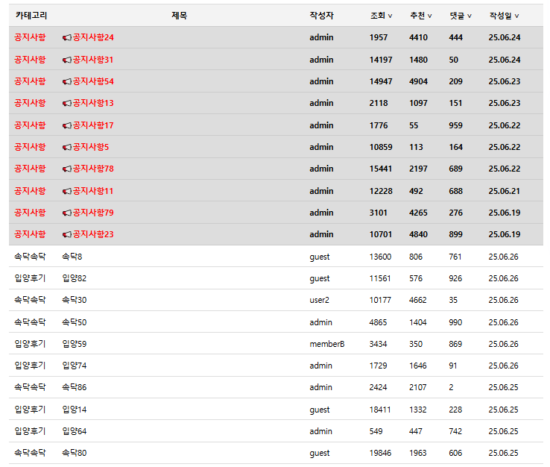
컬럼명 | brd_id | brd_category | brd_title | brd_auth | brd_view | brd_likes | brd_comment | brd_created_at | brd_updated_at
 | 고유번호 | 카테고리 | 제목 | 작성자 | 조회 | 추천 | 댓글 | 등록일자 | 수정일자
 | board_250626_0001 | 속닥속닥 | 속닥8 | guest | 1 | 1 | 1 | sysdate | sysdate

 | 테이블명 : board_Main

 | 고유번호 | 신고수 | 내용 | 댓글 |  | 댓글 고유번호 | 대댓글의 고유번호 | 대댓글
 | board_250626_0001 | 1 | 솰라솰라 | gd |  | board_250626_0001_001 | board_250626_0001_001_001 | gd2
 |  |  |  |  |  |  | board_250626_0001_001_002
 | 테이블명 : board_detail |  |  |  |  | board_250626_0001_002 | board_250626_0001_002_001

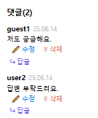
 |  |  | 댓글ID와 JOIN
 |  | 댓글 고유번호 | 대댓글의 고유번호 | 내용 | 작성자 | 등록일자 | 생성일자
 |  | board_250626_0001_001 | board_250626_0001_001_001 | dw | guest | sysdate | sysdate
 |  |  | board_250626_0001_001_002
 |  | board_250626_0001_002 | board_250626_0001_002_001

 | 댓글 고유번호 | 대댓글의 고유번호
 | board_250626_0001_001 | 250626_0001_001_001
 |  | board_250626_0001_001_002
 | board_250626_0001_002 | board_250626_0001_002_001

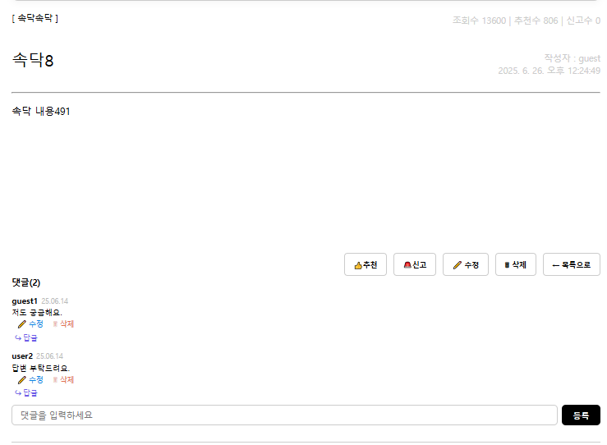
 | 카테고리 | 조회수 | 추천수 | 신고수 | 제목 | 작성자 | 작성일 | 내용 | 댓글 | 대댓글

